Program Flow
■ Program Flow

휴무, 출장, 경조, 유연근무 등
근태 신청
근태 신청

■ 사용자/권한
 | * 사업자 근태 담당자 | R 권한

■ 특이 사항

화면 Layout
■ UI 화면 스케치

초기화면
기존
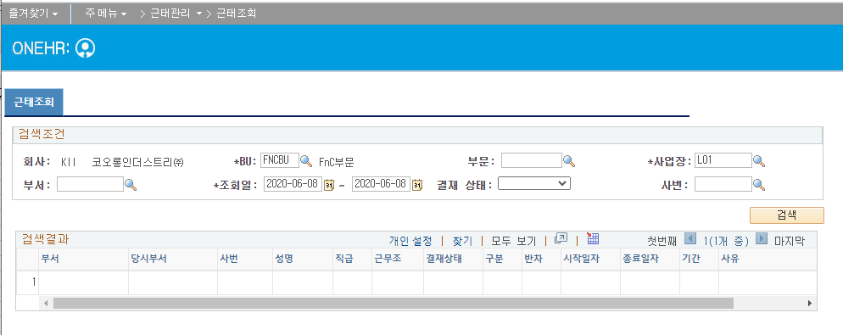

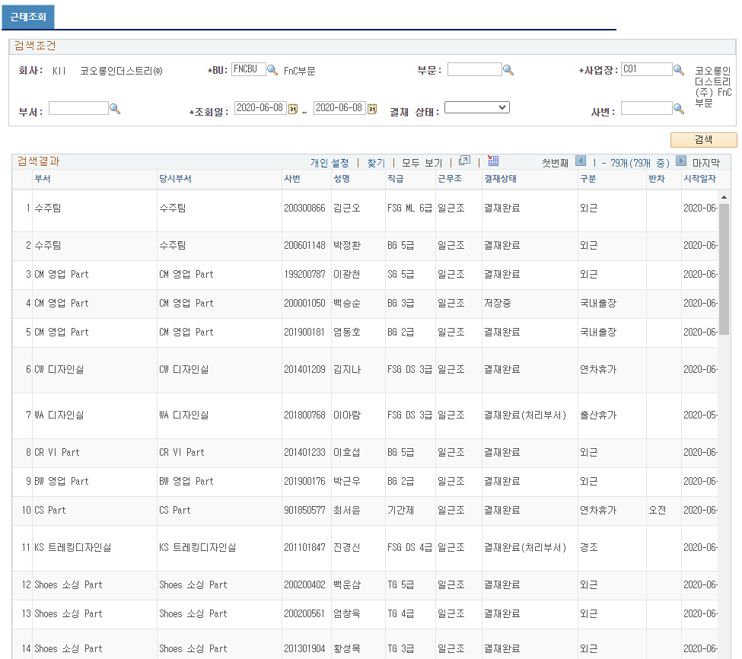
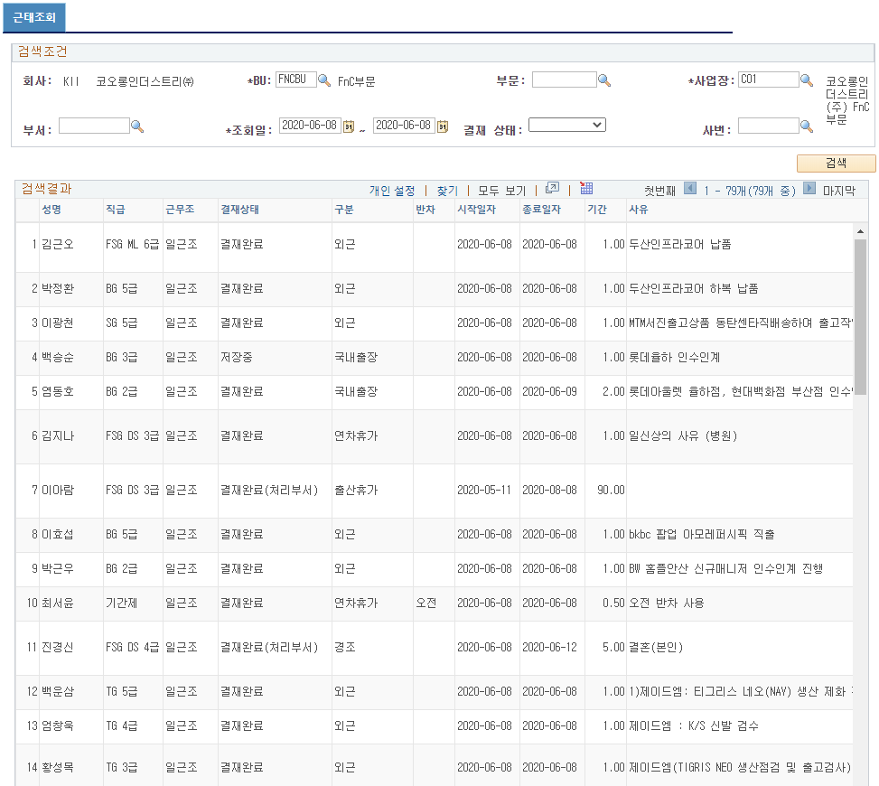

 | 2020-06-08 변경사항
 | 경조 변경일자 존재하는 경우
 | 변경일자 : 2019-04-30 ~ 2019-04-30
 | 신청일자 : 2019-04-25 ~ 2019-04-25
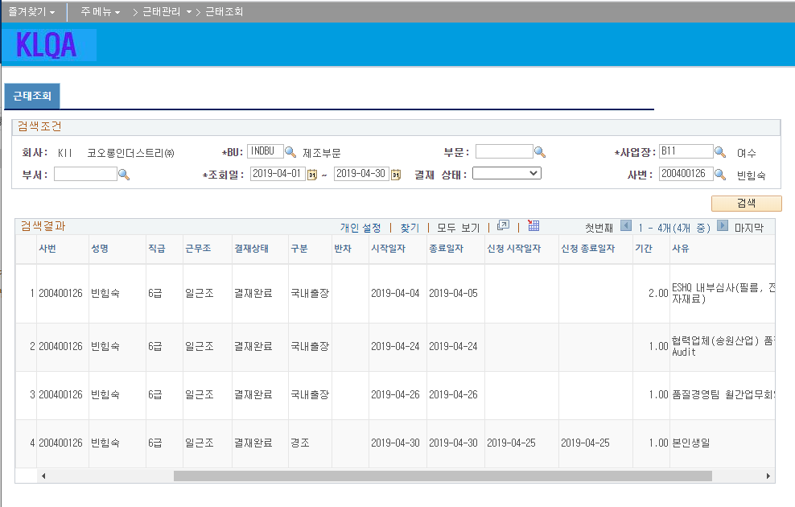

 | 국내출장
 | 변경일자 : 2019-07-03 ~ 2019-07-03
 | 신청일자 : 2019-07-01 ~ 2019-07-01
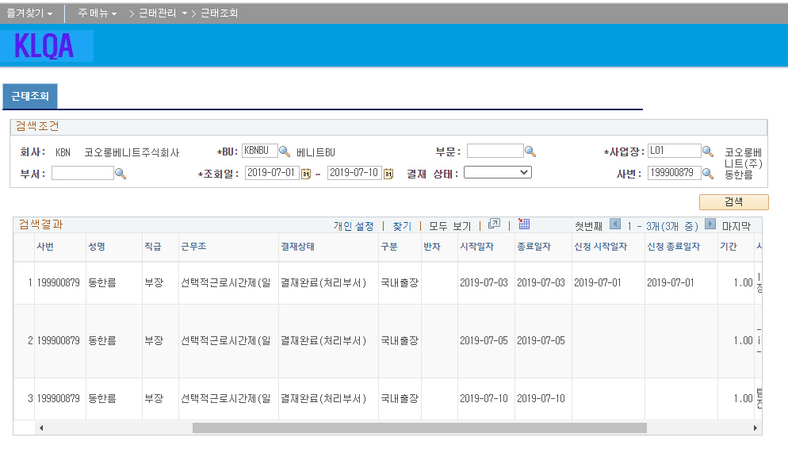

 | 해외출장
 | 변경일자 : 2019-06-22 ~ 2019-07-01
 | 신청일자 : 2019-06-22 ~ 2019-07-03
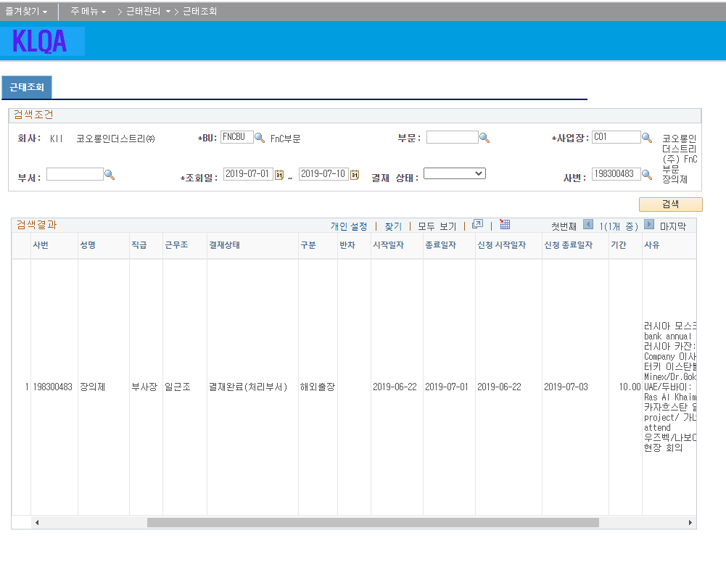

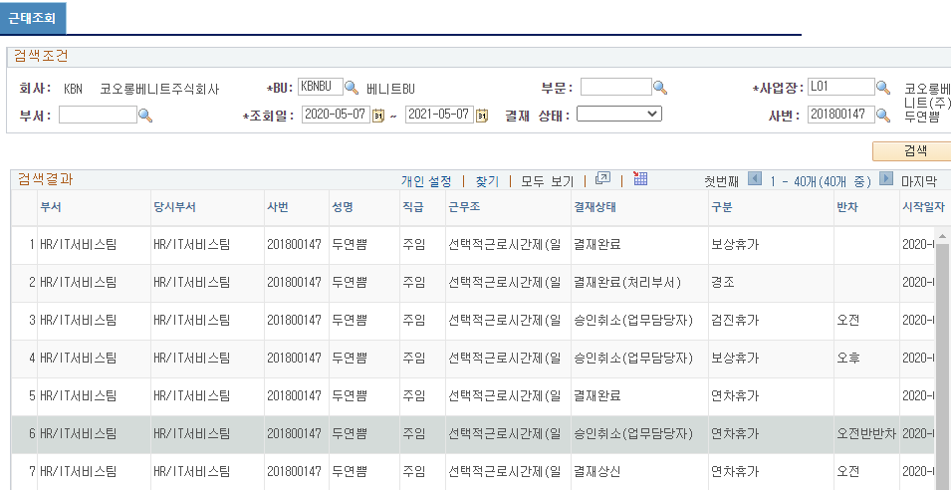

■ 추가설명 (선택)
 | ▶

Event 작성가이드
◈ 화면Control
 | ■ UI 화면 요소 설명
 | Screen 영역 | Screen Object | 속성 | DB |  | Default(초기화) | Default(초기화) | Default(초기화) | 필수 | 필수 | 필수 | Validation | Validation | Validation | Event
 |  |  |  | 테이블 | 칼럼 | 본사 권한 | 매장 권한 | LoV | Master 조회 | Master 저장 | 상세조회 | Master 조회 | Master 저장 | 상세조회
1
 | Master 버튼 | 조회 | 버튼 |  |  | 활성 | 활성 |  |  |  |  |  |  |  | 클릭시 > [Master 조회logic]
 |  | 저장 | 버튼 |  |  | 활성 | 비활성 |  |  |  |  |  |  |  | 클릭시 > [Master 저장logic]
2
 | 상세 버튼 | 상세 조회 | 버튼 |  |  | 활성 | 비활성 |  |  |  |  |  |  |  | 클릭시 > [상세조회logic]

 | [가이드라인]
 | Screen Object 중 event가 있다면(버튼/팝업) "필수", "Validation" 항목을 추가하고 내용을 작성한다.
 | Event 에서 [logic]을 작성하면 logic 탭에서 상세 내용을 기술한다.

◈ Logic
 | ■ Logic 설명
 | Logic명 | 처리방법 | 변경일 |  |  | 내용 |  |  |  | 메시지
 | Master 조회logic | 서버(CSI) |  |  |  | input : 재고DO
 |  |  |  |  |  | process : 재고DO 검색조건을 확인한다 검색 조건이 없으면 검색 조건을 넣으라는 메시지를 보내준다. 검색 조건이 있으면 검색 조건으로 재고 목록을 조회한다. |  |  |  | [MSG(E)] MSG001 : 검색조건을 입력하세요.
 |  |  |  |  |  | exception :
 |  |  |  |  |  | output : List<재고DO>
 | Master 저장logic |  |  |  |  | input : 재고DO
 |  |  |  |  |  | process :
 |  |  |  |  |  | exception :
 |  |  |  |  |  | output : List<재고DO>
 | 상세조회logic | 서버 |  |  |  | input : 재고DO |  |  |  | [MSG(E)] MSG002 : ~~는 필수 입력입니다.
 |  |  |  |  |  | process :~~~~~~~~~~~~~~
 |  |  |  |  |  | exception :
 |  |  |  |  |  | output : List<재고DO>

